Karte
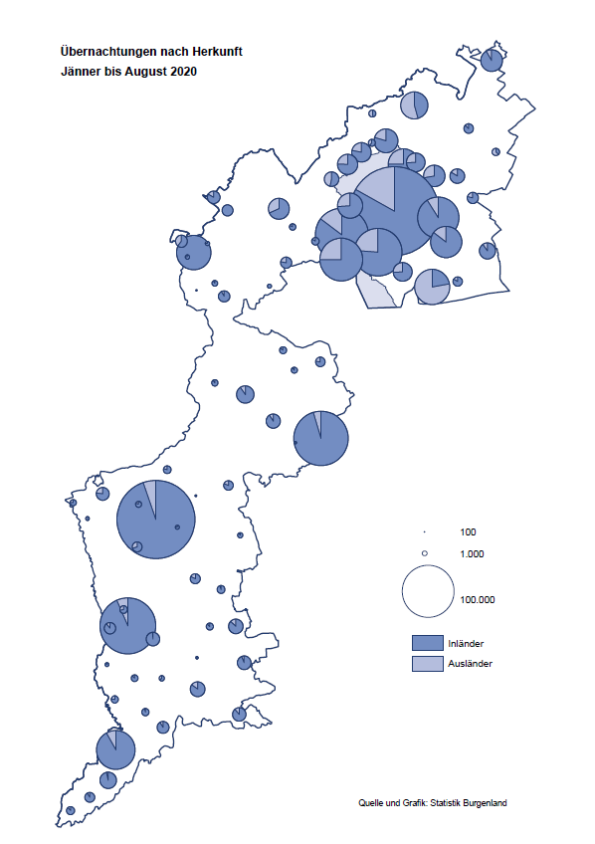

Bgld
Ankünfte nach Unterkunftsart |  |  |  |  |  |  |  | Übernachtungen nach Unterkunftsart |  |  |  |  |  |  |  | Daten für Grafik 2:
August 2020 |  |  |  |  |  |  |  | August 2020 |  |  |  |  |  |  |  |  | Monat | 2020 | 2019 | Ø 2009-2019 | 2019 | 2018 | 2017 | 2016 | 2015 | 2014 | 2013 | 2012 | 2011 | 2010 | 2009

Unterkunftsart | Ankünfte |  |  |  |  |  |  | Unterkunftsart | Übernachtungen |  |  |  |  |  |  |  |  | 1,640,098 | 3,144,232 | 2,972,916 | 3,144,232 | 3,050,564 | 3,092,657 | 3,084,025 | 2,914,691 | 2,912,637 | 2,853,243 | 2,938,655 | 2,933,357 | 2,911,034 | 2,866,984
 | Inländer |  | Ausländer |  | insgesamt |  |  |  | Inländer |  | Ausländer |  | insgesamt
 | 2019 | 2020 | 2019 | 2020 | 2019 | 2020 | % |  | 2019 | 2020 | 2019 | 2020 | 2019 | 2020 | % | Jänner | 1 | 145,353 | 142,561 | 136,069 | 142,561 | 145,246 | 145,386 | 144,674 | 134,038 | 133,981 | 132,179 | 136,230 | 128,519 | 131,684 | 122,258
 |  |  |  |  |  |  |  |  |  |  |  |  |  |  |  | Feber | 2 | 151,431 | 140,588 | 136,576 | 140,588 | 142,295 | 142,728 | 145,581 | 135,782 | 142,631 | 131,305 | 135,387 | 132,050 | 130,518 | 123,475
Burgenland | 128,151 | 147,846 | 41,997 | 25,504 | 170,148 | 173,350 | 1.9% | Burgenland | 364,981 | 441,022 | 148,311 | 105,606 | 513,292 | 546,628 | 6.5% | März | 3 | 64,358 | 163,253 | 154,900 | 163,253 | 168,732 | 155,317 | 173,021 | 148,988 | 147,200 | 164,265 | 148,907 | 139,865 | 155,416 | 138,932
Gewerbl. Beherbergungsbetrieb | 83,333 | 95,702 | 22,985 | 13,388 | 106,318 | 109,090 | 2.6% | Gewerbl. Beherbergungsbetrieb | 197,932 | 249,521 | 73,203 | 51,462 | 271,135 | 300,983 | 11.0% | April | 4 | 5,072 | 244,826 | 211,740 | 244,826 | 224,025 | 232,034 | 202,440 | 201,029 | 212,756 | 185,187 | 215,698 | 211,430 | 193,387 | 206,323
5/4-Stern | 44,986 | 51,132 | 12,236 | 6,195 | 57,222 | 57,327 | 0.2% | 5/4-Stern | 110,745 | 140,714 | 41,199 | 28,825 | 151,944 | 169,539 | 11.6% | Mai | 5 | 46,179 | 283,418 | 289,160 | 283,418 | 306,488 | 278,950 | 328,809 | 292,559 | 285,056 | 297,188 | 278,023 | 257,616 | 283,574 | 289,084
3-Stern | 31,136 | 35,455 | 8,886 | 5,298 | 40,022 | 40,753 | 1.8% | 3-Stern | 70,104 | 86,364 | 25,676 | 17,584 | 95,780 | 103,948 | 8.5% | Juni | 6 | 233,437 | 353,757 | 311,846 | 353,757 | 312,160 | 347,452 | 298,750 | 304,686 | 319,646 | 276,693 | 292,628 | 343,074 | 294,830 | 286,635
2/1-Stern | 7,211 | 9,115 | 1,863 | 1,895 | 9,074 | 11,010 | 21.3% | 2/1-Stern | 17,083 | 22,443 | 6,328 | 5,053 | 23,411 | 27,496 | 17.4% | Juli | 7 | 447,640 | 430,134 | 420,827 | 430,134 | 431,967 | 436,808 | 437,717 | 417,086 | 403,168 | 408,674 | 409,575 | 413,893 | 419,841 | 420,238
Privatquartier nicht auf Bauernhof | 7,232 | 8,178 | 2,256 | 1,744 | 9,488 | 9,922 | 4.6% | Privatquartier nicht auf Bauernhof | 18,735 | 22,563 | 9,357 | 8,024 | 28,092 | 30,587 | 8.9% | Aug | 8 | 546,628 | 513,292 | 504,983 | 513,292 | 486,508 | 503,565 | 510,434 | 483,048 | 494,104 | 488,499 | 519,743 | 517,405 | 525,560 | 512,657
Privatquartier auf Bauernhof | 3,368 | 3,319 | 1,041 | 734 | 4,409 | 4,053 | -8.1% | Privatquartier auf Bauernhof | 10,260 | 10,483 | 5,035 | 3,938 | 15,295 | 14,421 | -5.7% | Sept | 9 |  | 301,838 | 285,692 | 301,838 | 294,404 | 306,558 | 299,008 | 282,739 | 260,716 | 264,879 | 291,135 | 281,631 | 278,944 | 280,762
Campingplatz | 22,219 | 25,945 | 9,925 | 5,533 | 32,144 | 31,478 | -2.1% | Campingplatz | 69,840 | 83,432 | 30,794 | 19,398 | 100,634 | 102,830 | 2.2% | Okt | 10 |  | 225,667 | 212,345 | 225,667 | 217,367 | 218,450 | 217,470 | 203,272 | 206,019 | 203,858 | 211,959 | 211,883 | 214,636 | 205,217
Kurheim der Sozialvers.träger | 265 | 333 | 1 | 2 | 266 | 335 | 25.9% | Kurheim der Sozialvers.träger | 8,130 | 10,107 | 36 | 50 | 8,166 | 10,157 | 24.4% | Nov | 11 |  | 193,867 | 174,715 | 193,867 | 183,958 | 181,241 | 179,370 | 171,475 | 171,477 | 179,421 | 179,009 | 165,174 | 163,604 | 153,273
Private und öffentliche Kurheime | 1,809 | 1,524 | 32 | 79 | 1,841 | 1,603 | -12.9% | Private und öffentliche Kurheime | 27,262 | 20,682 | 173 | 263 | 27,435 | 20,945 | -23.7% | Dez | 12 |  | 151,031 | 134,062 | 151,031 | 137,414 | 144,168 | 146,751 | 139,989 | 135,883 | 121,095 | 120,361 | 130,817 | 119,040 | 128,130
Jugendherberge | 1,366 | 838 | 673 | 280 | 2,039 | 1,118 | -45.2% | Jugendherberge | 5,223 | 2,197 | 1,314 | 367 | 6,537 | 2,564 | -60.8%
Ferienwohnung, Ferienhaus | 7,161 | 10,196 | 4,139 | 3,184 | 11,300 | 13,380 | 18.4% | Ferienwohnung, Ferienhaus | 24,455 | 37,631 | 25,148 | 20,718 | 49,603 | 58,349 | 17.6% | Überschrift1: | Übernachtungen im Burgenland 2015
Sonstige Unterkunft | 1,398 | 1,811 | 945 | 560 | 2,343 | 2,371 | 1.2% | Sonstige Unterkunft | 3,144 | 4,406 | 3,251 | 1,386 | 6,395 | 5,792 | -9.4% | Überschrift2: | im Vergleich zu 2015 und Ø 2005-2015

Übernachtungen im August nach Unterkunftsarten
Übernachtungen nach Monaten
 | Ø 2009-2019 | 2019 | 2020
Jänner | 136,069 | 142,561 | 145,353
Feber | 136,576 | 140,588 | 151,431
März | 154,900 | 163,253 | 64,358
April | 211,740 | 244,826 | 5,072
Mai | 289,160 | 283,418 | 46,179
Juni | 311,846 | 353,757 | 233,437
Juli | 420,827 | 430,134 | 447,640
Aug | 504,983 | 513,292 | 546,628
Sept | 285,692 | 301,838
Okt | 212,345 | 225,667
Nov | 174,715 | 193,867
Dez | 134,062 | 151,031
 |  |  |  |  |  |  |  |  |  |  |  |  |  |  |  | Daten für Grafik 1:
 |  |  |  |  |  |  |  |  |  |  |  |  |  |  |  |  | 2020 | 2019
 |  |  |  |  |  |  |  |  |  |  |  |  |  |  |  | 5/4-Stern | 169,539 | 151,944
 |  |  |  |  |  |  |  |  |  |  |  |  |  |  |  | 3-Stern | 103,948 | 95,780
 |  |  |  |  |  |  |  |  |  |  |  |  |  |  |  | 2/1-Stern | 27,496 | 23,411
 |  |  |  |  |  |  |  |  |  |  |  |  |  |  |  | Privatquartier | 45,008 | 43,387
 |  |  |  |  |  |  |  |  |  |  |  |  |  |  |  | Campingplatz | 102,830 | 100,634
 |  |  |  |  |  |  |  |  |  |  |  |  |  |  |  | Kurheim, Erhol. | 31,102 | 35,601
 |  |  |  |  |  |  |  |  |  |  |  |  |  |  |  | Sonst. Unterk. | 66,705 | 62,535

 |  |  |  |  |  |  |  |  |  |  |  |  |  |  |  | Kontrolle | 546,628 | 513,292

6 |  |  |  |  |  |  |  |  | 7

Übernachtungen im Burgenland im November |  |  |  |  |  |  |  |  | Übernachtungen im Burgenland 2011
nach Unterkunftsarten |  |  |  |  |  |  |  |  | im Vergleich zu 2010 und Ø 2000-2010

Gemeinde20
Die 20 Gemeinden mit den meisten Übernachtungen
August 2020

Gemeinde | Ankünfte |  |  | Übernachtungen
 | 2019 | 2020 | % | 2019 | 2020 | %

Podersdorf am See | 32,069 | 33,154 | 3.4% | 105,614 | 111,041 | 5.1%
Bad Tatzmannsdorf | 8,709 | 12,075 | 38.6% | 42,753 | 52,343 | 22.4%
Rust | 13,455 | 13,289 | -1.2% | 35,708 | 37,691 | 5.6%
Illmitz | 9,076 | 10,119 | 11.5% | 32,929 | 36,644 | 11.3%
Lutzmannsburg | 12,820 | 11,330 | -11.6% | 33,567 | 31,500 | -6.2%
Stegersbach | 8,900 | 10,135 | 13.9% | 26,619 | 30,411 | 14.2%
Mörbisch am See | 9,247 | 8,929 | -3.4% | 28,893 | 29,523 | 2.2%
Jennersdorf | 6,043 | 7,372 | 22.0% | 15,243 | 19,423 | 27.4%
Pamhagen | 2,105 | 2,779 | 32.0% | 13,752 | 16,564 | 20.4%
Frauenkirchen | 6,784 | 5,726 | -15.6% | 15,383 | 15,209 | -1.1%
Neusiedl am See | 4,081 | 4,811 | 17.9% | 9,760 | 13,324 | 36.5%
Parndorf | 5,563 | 6,706 | 20.5% | 7,708 | 11,757 | 52.5%
Sankt Andrä am Zicksee | 2,093 | 2,054 | -1.9% | 10,386 | 10,192 | -1.9%
Oggau am Neusiedler See | 2,874 | 3,138 | 9.2% | 9,283 | 9,203 | -0.9%
Jois | 3,138 | 2,399 | -23.6% | 7,774 | 7,799 | 0.3%
Purbach am Neusiedler See | 2,428 | 2,620 | 7.9% | 6,363 | 6,962 | 9.4%
Bad Sauerbrunn | 1,321 | 780 | -41.0% | 10,201 | 6,827 | -33.1%
Gols | 2,159 | 2,483 | 15.0% | 4,418 | 6,593 | 49.2%
Breitenbrunn | 2,152 | 1,983 | -7.9% | 5,855 | 6,418 | 9.6%
Apetlon | 1,102 | 1,444 | 31.0% | 5,161 | 5,497 | 6.5%

Die 10 Gemeinden mit den meisten Übernachtungen im August
 |  |  |  |  |  |  |  | Daten für Grafik: | 2019 | 2020 | 2019 | 2020
 |  |  |  |  |  |  | 1 | Podersdorf am See | 105,614 | 111,041 | 64.9 | 66.8
 |  |  |  |  |  |  | 2 | Bad Tatzmannsdorf | 42,753 | 52,343 | 26.3 | 31.5
 |  |  |  |  |  |  | 3 | Rust | 35,708 | 37,691 | 21.9 | 22.7
 |  |  |  |  |  |  | 4 | Illmitz | 32,929 | 36,644 | 20.2 | 22.0
 |  |  |  |  |  |  | 5 | Lutzmannsburg | 33,567 | 31,500 | 20.6 | 18.9
 |  |  |  |  |  |  | 6 | Stegersbach | 26,619 | 30,411 | 16.3 | 18.3
 |  |  |  |  |  |  | 7 | Mörbisch am See | 28,893 | 29,523 | 17.7 | 17.8
 |  |  |  |  |  |  | 8 | Jennersdorf | 15,243 | 19,423 | 9.4 | 11.7
 |  |  |  |  |  |  | 9 | Pamhagen | 13,752 | 16,564 | 8.4 | 10.0
 |  |  |  |  |  |  | 10 | Frauenkirchen | 15,383 | 15,209 | 9.4 | 9.1
 |  |  |  |  |  |  |  | restliche Gemeinden | 162,831 | 166,279 | 100.0 | 100.0

 |  |  |  |  |  |  |  | Insgesamt | 513,292 | 546,628

16

